优化
 | 三种高中低设备适配策略

1
 | ！！！！ | Detial Mode，启动时动态设置后，可以实现不渲染，达到适配高中低设备需求，只优化了渲染，内存还是没优化

 |  |  | 这个就是判断其渲染不渲染的接口

2
 | ！！！！ | WC模式下，Tile-Layer动态设置属性，达到适配高中低设备需求，既优化了渲染又优化了内存

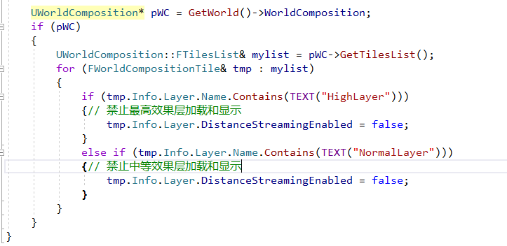

3
 | ！！！！ | WP模式下，动态修改datalayer数据，达到适配高中低设备需求，既优化了渲染又优化了内存

